Agri 1
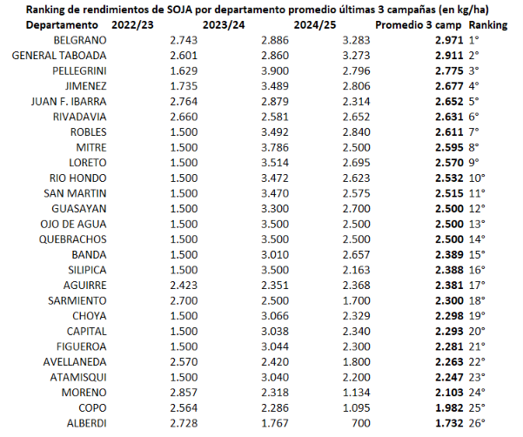
Santiago en el NOA
Datos por Departamento

Campaña
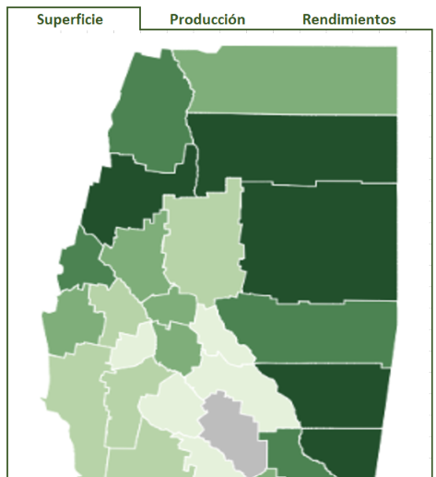
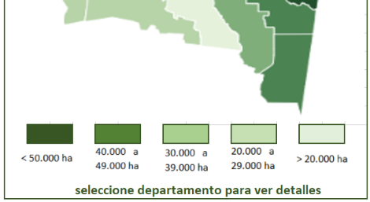
Algodón
Avena
Cártamo
Cebada
Centeno
Colza
Garbanzo
Todos
 |  |  |  |  |  |  |  | Agricultura - Cultivos Extensivos - Soja - Provincia
 |  | Inicio

Girasol
Maíz
Maní
Poroto
Soja
Sorgo
Trigo
Soja
Campaña
2024/25
Superficie sembrada
1.415.045 ha
Superficie cosechada
1.254.863 ha
Producción
2.895.000 tn
Rendimiento promedio
2.307 kg/ha
 | Agricultura
> | Cultivos extensivos
> | Cultivos intensivos
> | Pasturas y forrajes
Alberdi
Soja - Sgo del Estero - Total - Evolución de la superficie cosechada y producción - Campañas 2013/14 a 2024/25
 | Sup. Cos. (Ha) | Producción (Tn)
2013/14 | 970,350 | 2,737,945
2014/15 | 778,500 | 1,915,310
2015/16 | 941,572 | 2,498,134
2016/17 | 865,690 | 3,159,862
2017/18 | 887,240 | 2,353,796
2018/19 | 979,492 | 3,142,543
2019/20 | 1,051,780 | 3,377,967
2020/21 | 1,078,150 | 3,603,230
2021/22 | 1,078,120 | 3,340,985
2022/23 | 1,129,500 | 2,823,432
2023/24 | 1,105,414 | 3,030,971
2024/25 | 1,254,863 | 2,895,233
Sgo del Estero - Campaña 2024/25 - Participación porcentual por cultivo en el total de la producción (fina y gruesa)
 | Participación
Soja | 48.1%
Maíz | 26.8%
Algodón | 7.3%
Trigo | 7.2%
Sorgo | 5.4%
Resto | 5.2%
 | Ganadería

 | Clima

 | Industria

 | Economia

 | General

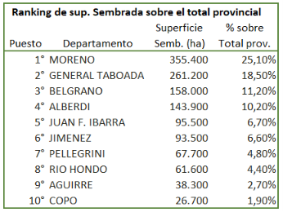

 |  |  |  |  |  |  |  |  |  |  |  |  |  | Más información

 |  |  |  |  |  | Fuente: MAGyP (Ministerio de Agricultura, Ganadería y Pesca)
 |  |  |  |  |  |  |  |  |  |  |  |  |  | Generar PDF

 |  |  |  |  |  | Tecnología Pivotal : , Minibox y Prompt

 |  |  |  |  |  |  |  |  |  |  | TODAS ESTAS OBSERVACIONES SON APLICABLES A CLUTIVOS EXTENSIVOS, SEA PROVINCIA O DEPARTAMENTO

 |  |  | 1 | Base de cultivos extensivos: |  |  | 9 | PB 3

 |  |  | 2 | En la etapa de Beta, NO se incluirán operaciones complejas ni relacionales en la web pública, sólo relativas a cálculos de participación, ranking, etc.

 |  |  | 3 | Seleccionando un departamento del mapa lleva a datos del mismo en el mismo cultivo. Ya en esa área, podrán seleccionarse otros cultivos de otros departamentos FUNCIONAL EL LINK A DTO ALBERDI

 |  |  |  |  |  |  |  |  |  | Esta área deberá contener hipervínculos para regregar a cada área específica (agricultura, cultivos extensivos o provincia
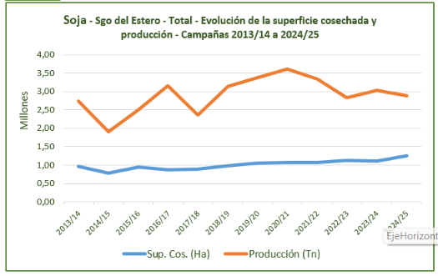
 |  |  |  |  |  |  |  |  |  | Este gráfico podrá ser de 2 líneas o combinando columnas y líneas. Queda a criterio del diseño, pero DEBE CONTENER Y RESPETAR LOS FORMATOS
 |  |  |  |  |  |  |  |  |  | TÉCNICOS ESTABLECIDOS EN EL PROTOCOLO

 |  |  |  |  |  |  |  |  |  |  | Esta área deberá contener hipervínculos para SELECCIONAR LA CAMPAÑA (inversión de colores para la que está activa)

 |  |  | Esta área deberá contener hipervínculos para SELECCIONAR EL PRODUCTO (B&W inactivo, en color activo) PARA EL CASO DE "TODOS" NO VAN LOS RENDIMIENTOS !!! (no tiene sentido promediar)
 |  |  | Para el caso de SUPERFICIES hay que dividir entre CULTIVOS DE INVIERNO Y DE VERANO. Es decir NO se pueden sumar superficies porque duplicaríamos datos (por ejemplo, es muy común sembrar trigo
 |  |  | en invierno y soja o maíz en verano. SI SE SUMAN LOS VOLÚMEMENES PRODUCIDOS, PERO NO LAS SUPERFICIES (porque es la misma en muchos casos y tergiversaría el resultado

 |  |  |  |  |  |  | Muestra producto con ícono, texto y campaña seleccionada

 |  |  | 4 | Tonos de mapas de calor por variable

 |  |  |  |  |  |  |  |  | SUPERFICIE COSECHADA (no considerar para mapa la sembrada)

 |  |  |  |  |  |  |  |  | PRODUCCIÓN

 |  |  |  |  |  |  |  |  | RENDIMIENTOS

 |  |  | 5 |  |  |  | Se refiere a la ampliación de gráficos y datos, tanto provinciales como departamentales. NO CONTIENE OPCIONES DE SELECCIÓN, ES ESTÁTICO - Detalle:
Sgo del Estero - Evolución de la producción por cartera de cultivos de VERANO - Campañas 2014/15 a 2024/25 - En tn
 | Algodón | Girasol | Maíz | Soja | Sorgo | Poroto
2014/15 | 326120 | 17610 | 2407550 | 1915310 | 308840 | 83400
2015/16 | 292090 | 10300 | 4262476 | 2498134 | 484050 | 96700
2016/17 | 330448 | 71530 | 4483905 | 3159862 | 304490 | 93600
2017/18 | 394649 | 47470 | 3661765 | 2353796 | 151185 | 105700
2018/19 | 551040 | 222218 | 4405979 | 3142543 | 218056 | 117600
2019/20 | 555715 | 151461 | 5653025 | 3377967 | 240331 | 112399
2020/21 | 500110 | 54443 | 5138847 | 3603230 | 402233 | 126768
2021/22 | 642082 | 45026 | 5386950 | 3340985 | 375926 | 96325
2022/23 | 339228 | 70695 | 4549312 | 2823432 | 352529 | 200120
2023/24 | 595011 | 21457 | 1551073 | 3030971 | 314300 | 97686
2024/25 | 440033 | 73052 | 1612241 | 2895233 | 325826 | 193944
 |  |  |  | 5.1. |  |  |  |  |  |  |  |  | ESOS SON LOS CULTIVOS DE VERANO
 |  |  |  |  |  |  |  |  |  |  |  |  | ES DECIR NO SE PUEDEN SUMAR SUPERFICIES CON LOS DE INVIERNO
 |  |  |  |  |  |  |  |  |  |  |  |  | SI SE PUEDEN SUMAR PRODUCCIONES
 |  |  |  |  |  |  |  |  |  |  |  |  | Provincia y Departamentos

 |  |  |  |  | Debajo de cada gráfico la tabla resumen
Sgo del Estero - Evolución de la producción por cartera de cultivos de VERANO - Campañas 2014/15 a 2024/25 - En %
 | Algodón | Girasol | Maíz | Soja | Sorgo | Poroto
2014/15 | 326120 | 17610 | 2407550 | 1915310 | 308840 | 83400
2015/16 | 292090 | 10300 | 4262476 | 2498134 | 484050 | 96700
2016/17 | 330448 | 71530 | 4483905 | 3159862 | 304490 | 93600
2017/18 | 394649 | 47470 | 3661765 | 2353796 | 151185 | 105700
2018/19 | 551040 | 222218 | 4405979 | 3142543 | 218056 | 117600
2019/20 | 555715 | 151461 | 5653025 | 3377967 | 240331 | 112399
2020/21 | 500110 | 54443 | 5138847 | 3603230 | 402233 | 126768
2021/22 | 642082 | 45026 | 5386950 | 3340985 | 375926 | 96325
2022/23 | 339228 | 70695 | 4549312 | 2823432 | 352529 | 200120
2023/24 | 595011 | 21457 | 1551073 | 3030971 | 314300 | 97686
2024/25 | 440033 | 73052 | 1612241 | 2895233 | 325826 | 193944

 |  |  |  |  |  |  |  |  |  |  |  | IDEM ANTERIOR, PERO EN % SOBRE TOTAL
 |  |  |  |  |  |  |  |  |  |  |  | INDICA LA COMPOSICIÓN DE LA CARTERA PRODUCTIVA
 |  |  |  |  |  |  |  |  |  |  |  | Provincia y Departamentos

 |  |  |  | 5.2. | IDEM ANTERIORES, PERO CULTIVOS DE INVIERNO (EL RESTO QUE NO SON DE VERANO)
 |  |  |  |  | Si hay dudas, hago un listado
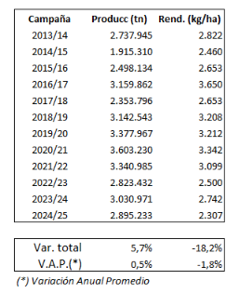
Sgo del Estero - Soja - Evolución de la producción y rendimientos
 | Producción (Tn) | Rendimiento (Kg/Ha)
2013/14 | 2737945 | 2822
2014/15 | 1915310 | 2460
2015/16 | 2498134 | 2653
2016/17 | 3159862 | 3650
2017/18 | 2353796 | 2653
2018/19 | 3142543 | 3208
2019/20 | 3377967 | 3212
2020/21 | 3603230 | 3342
2021/22 | 3340985 | 3099
2022/23 | 2823432 | 2500
2023/24 | 3030971 | 2742
2024/25 | 2895233 | 2307
 |  |  |  | 5.3.

 |  |  |  |  |  |  |  |  |  |  |  |  |  |  | Muestra el impacto del Rendimiento
 |  |  |  |  |  |  |  |  |  |  |  |  |  |  | Provincia y Departamentos

 |  |  |  | 5.4. | RANKINGS POR DEPARTAMENTO - ESTO SOLO EN EL AREA PROVINCIAL
 |  |  |  |  | 5.3.1. SUPERFICIES COSECHADAS (NO van las sembradas)
 |  |  |  |  | 5.3.2. PRODUCCIÓN
 |  |  |  |  | 5.3.3. RENDIMIENTOS
 |  |  |  |  | MODELO

Agri 1 Dto
Santiago en el NOA
Datos por Departamento

Campaña
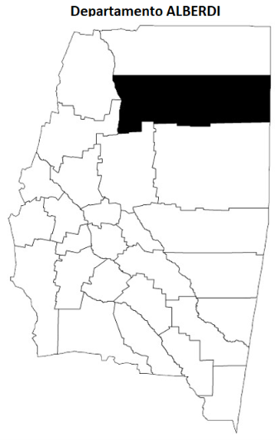
Algodón
Avena
Cártamo
Cebada
Centeno
Colza
Garbanzo
Todos
 |  |  |  |  |  |  |  | Agricultura | Cultivos Extensivos |  | Soja | Provincia | Dto ALBERDI
 |  | Inicio

Girasol
Maíz
Maní
Poroto
Soja
Sorgo
Trigo
Soja
Campaña
2024/25
Superficie sembrada
1.415.045 ha
Superficie cosechada
1.254.863 ha
Producción
2.895.000 tn
Rendimiento promedio
2.307 kg/ha
 | Agricultura
> | Cultivos extensivos
> | Cultivos intensivos
> | Pasturas y forrajes

Soja - Sgo del Estero - Departamento ALBERDI - Evolución de la superficie cosechada y producción - Campañas 2013/14 a 2024/25
 | Sup. Cos. (Ha) | Producción (Tn)
2013/14 | 970,350 | 2,737,945
2014/15 | 778,500 | 1,915,310
2015/16 | 941,572 | 2,498,134
2016/17 | 865,690 | 3,159,862
2017/18 | 887,240 | 2,353,796
2018/19 | 979,492 | 3,142,543
2019/20 | 1,051,780 | 3,377,967
2020/21 | 1,078,150 | 3,603,230
2021/22 | 1,078,120 | 3,340,985
2022/23 | 1,129,500 | 2,823,432
2023/24 | 1,105,414 | 3,030,971
2024/25 | 1,254,863 | 2,895,233
Sgo del Estero - Departamento ALBERDI Campaña 2024/25 - Participación porcentual por cultivo en el total de la producción (fina y gruesa)
 | Participación
Soja | 48.1%
Maíz | 26.8%
Algodón | 7.3%
Trigo | 7.2%
Sorgo | 5.4%
Resto | 5.2%
 | Ganadería

 | Clima

 | Industria

 | Economia

 | General

 |  |  |  |  |  | Seleccione otro departamento si desea visualizar

 |  |  |  |  |  |  |  |  |  |  |  |  |  | Más información

 |  |  |  |  | Fuente: MAGyP (Ministerio de Agricultura, Ganadería y Pesca)
 |  |  |  |  |  |  |  |  |  |  |  |  |  | Generar PDF
 |  |  |  |  | Tecnología Pivotal : , Minibox y Prompt

 |  |  | 1 | Los datos son SIMULADOS (son los mismos de la provincia y sólo a efectos ilustrativos)

 |  |  | 2 | FUNCIONAL EL LINK "PROVINCIA" PARA REGRESAR A DATOS PROVINCIALES. Para cambiar departamento… seleccionar el que corresponda

 |  |  | 3 | SOLO DEBERAN ESTAR ACTIVOS LOS LINKS PARA CASOS DONDE EXISTAN DATOS. Por ejemplo, si no hay datos para "garbanzo" en departamento Alberdi, QUE NO PUEDA PONERSE ACTIVO.
 |  |  |  | Idem para datos SÓLO APLICACBLES A NIVEL PROVINCIAL (Por ejemplo: cultivos intensivos)
 |  |  | 3 | Cuando deseen visualizarse TODOS los datos de un departamento, deberá accederse a través de la opción superior ("Datos por Departamento") - IMPORTANTE: SI CREEN QUE SERÍA MEJOR ACCEDER
 |  |  |  | DE OTRA MANERA A ESTA OPCION, POR FAVOR PROPONERLA…

 |  |  |  |  |  |  |  |  |  | Si desean cambiar este tipo de textos (que colaboran en mejorar la navegación), por favor hacerlo

 |  |  | 4 | Más información |  |  | Idem Agri 1 PERO CON DATOS DE CADA DEPARTAMENTO, salvo los datos de los RANKINGS

Agri 2







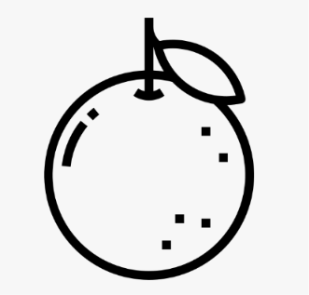




Santiago en el NOA
Datos por Departamento

Frutas y hortalizas
Precios Mercado Central de Buenos Aires
Precios corrientes origen Santiago del Estero
 |  |  |  |  |  |  |  |  |  |  |  |  |  |  |  |  |  |  |  |  |  |  |  |  |  |  |  |  |  |  |  |  |  |  |  |  |  |  | ene | feb | mar | abr | may | jun | jul | ago | sep | oct | nov | dic
 |  |  |  |  |  |  |  |  |  |  |  | Agricultura |  | Cultivos Intensivos |  |  |  | Provincia |  |  |  |  |  |  |  |  |  |  |  |  |  |  |  |  |  |  |  |  | 2017 | 2018 | 2019 | 2020 | 2021 | 2022 | 2023 | 2024 | 2025 | 2026
 |  | Inicio |  |  |  |  |  | DTV - Declaraciones de Tránsito Vegetal (movimientos) de hortalizas
DTV Cebolla
DTV Batata
DTV Papa
Hortalizas
Frutas
 |  |  |  |  |  |  |  |  |  |  |  |  |  |  |  |  |  |  |  |  |  |  |  |  |  |  |  |  |  |  |  |  |  |  |  |  |  |  | Todas | Nantesa | Chantennay
 | Agricultura |  |  |  |  |  |  |  |  |  |  |  |  |  |  |  |  |  |  |  |  |  |  |  |  |  |  |  |  |  |  |  |  |  |  |  |  |  | Todas | Bolsa | Caja
Cebolla - Sgo del Estero - DTV Envíos - Cant bolsas y tn por año
 | Bolsas | Tn
2021 | 1332629 | 26526.821
2022 | 2095815 | 40941.277
2023 | 1978486 | 38771.733
2024 | 2112837 | 39275.94
2025 | 1427641 | 26369.66
> | Cultivos extensivos |  |  |  |  |  |  |  |  |  |  |  |  |  |  |  |  |  |  |  |  | Acelga |  | Batata |  | Ceb Verdeo |  | Cebolla |  | Lechuga |  | Perejil |  |  | Remolacha |  |  |  | Todas | Primera
> | Cultivos intensivos |  |  |  |  |  |  |  |  |  |  |  |  |  |  |  |  |  |  |  |  | Zanahoria |  | Zapallo |  |  |  |  |  |  |  |  |  |  |  |  |  |  | Todas | Mediana | Grande
> | Pasturas y forrajes |  |  |  |  |  |  |  |  |  |  |  |  |  |  |  |  |  |  |  |  | Variedad |  | Envase |  | Calidad |  | Tamaño | Precio prom. mensual |  |  |  |  | Inicio |  |  | Fin
 |  |  |  |  |  |  |  |  |  |  |  |  |  |  |  |  |  |  |  |  |  | Chantennay |  | Bolsa |  | Primera |  | Todas | Precio prom diario |  |  |  | ene |  | Año | Mes |  | Año
 | Ganadería
Zanahoria Chantennay - Precio promedio en MCBA, origen Sgo del Estero - $/kg (corrientes)
 | precio/kg
jul | 4.97
ago | 4.92
sep | 4.78
oct | 9.9
nov | 9.4
jul | 8.89
ago | 8.89
sep | 10.11
oct | 11.2
nov | 10.61
dic | 11.7
ago | 9.76
sep | 10.15
oct | 10.02
nov | 13.39
jun | 41.67
jul | 41.67
ago | 21.11
sep | 20.67
oct | 20
nov | 19.11
ago | 25.28
sep | 26
oct | 29
nov | 29.2
jul | 52.89
ago | 52.22
sep | 44.72
oct | 48.33
nov | 51.39
ago | 110
sep | 115
oct | 100
jul | 694.44
ago | 611.11
sep | 516.67
oct | 500
jun | 500
jul | 488.89
ago | 472.22
sep | 461.11
oct | 416.67
nov | 416.67
 | Clima

 | Industria

 | Economia
Bolsas
Tn
 | General

 |  |  |  |  |  |  | Fuente: SENASA

Cebolla - Sgo del Estero - DTV Envíos - tn por Dto. de origen
 | Capital | Figueroa | La Banda | Robles | San Martín | Sarmiento | Silípica
2021 | 0 | 108 | 1825.086 | 22267.77 | 1293.3 | 1032.665 | 0
2022 | 432 | 208 | 868.1 | 35444.837 | 3026.35 | 867.42 | 94.57
2023 | 0 | 93 | 1632.64 | 30414.715 | 5705.48 | 897.948 | 27.95
2024 | 122 | 280 | 1114.835 | 34387.035 | 2382.42 | 955.65 | 34
2025 | 0 | 248.5 | 942.732 | 22285.194 | 1365.134 | 1504 | 23.2

 |  |  |  |  |  |  |  |  |  |  |  |  |  |  |  |  |  |  |  |  | Fuente: MAGyP (Ministerio de Agricultura, Ganadería y Pesca)
 |  |  |  |  |  |  |  |  |  |  |  |  |  |  |  |  |  |  |  |  |  |  |  |  |  |  |  |  |  |  |  |  |  |  |  | Generar PDF

 |  |  |  |  |  |  |  |  |  |  |  |  |  |  |  |  |  |  |  |  |  |  |  |  | Estimaciones de superficies cosechadas (*)
 |  |  |  |  |  |  |  |  |  |  |  |  |  |  |  |  |  |  |  |  |  | (*) Se calculan tomando como base la cantidad de kg de las DTV emitidas dividida por el rendimiento promedio del cultivo
 |  |  |  |  |  |  |  |  |  |  |  |  |  |  |  |  |  |  |  |  |  | Solamente se consideran aquellos cultivos donde existan registros de DTV, y por ende no contempla la superficie total.
Cebolla
Batata
Papa

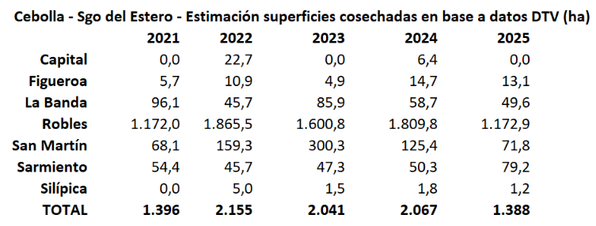

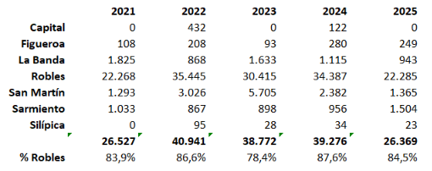
 |  |  |  |  |  |  | Fuente: SENASA

 |  |  |  |  |  |  |  |  |  |  |  |  |  |  |  |  |  |  |  |  |  |  | Elaboración en base a datos de SENASA
 |  |  |  |  |  |  | Más información |  |  |  |  |  |  |  |  |  |  |  |  | Generar PDF |  |  |  |  |  |  |  |  |  |  | Más información |  |  |  |  | Generar PDF

 |  |  |  |  |  |  | Tecnología Pivotal : , Minibox y Prompt

 |  |  |  |  |  |  |  |  |  |  |  |  |  |  |  |  |  |  | OBSERVACIONES SOBRE CULTIVOS INTENSIVOS

 |  |  | 1 | Base de precios MCBA: |  |  |  |  |  |  | 8 | PB 2

 |  |  | 2 | Bases de DTV: |  |  |  |  |  | Cebolla | 57 | PB 13 | Batata | 56 | PB 13 | Papa | 75 | PB 13

 |  |  | 3 | Cálculo de estimaciones: |  |  |  |  |  | (*) Se calculan tomando como base la cantidad de kg de las DTV emitidas dividida por el rendimiento promedio del cultivo |  |  |  |  |  |  |  |  |  |  |  |  |  |  |  |  | Para provincia y departamentos
 |  |  |  |  | Cebolla: Kg DTV dividido 20.000. (Rendimiento promedio 19.000 kg/ha)
 |  |  |  |  | Batata: Kg DTV dividido 17.000. (Rendimiento promedio 17.000 kg/ha)
 |  |  |  |  | Papa: Kg DTV dividido 26.000. (Rendimiento promedio 26.000 kg/ha)

 |  |  | 4 | Más información |  |  |  |  | EN DTV:
 |  |  |  |  | > Mapas calor por departamento por producto por volumen
 |  |  |  |  | > Gráficos idem provincia por departamento x producto
 |  |  |  |  | > Informes por tipo de movimiento (*) por producto provincia y por departamento (sin búsqueda, sólo resumenes totales anuales)
 |  |  |  |  |  | (*): Acopiador - Mercado, Acopiador - Minorista, Producción - Minorista etc
 |  |  |  |  | > Informes por provincia de destino, por producto provincia y por departamento (sin búsqueda, sólo resumenes totales anuales)
 |  |  |  |  | > Mapas calor país con provincias de destino por producto

 |  |  | 5 | Más información |  |  |  |  | EN ESTIMACIONES SUPERFICIES
 |  |  |  |  | > A la tabla, sólo agregarle mapa de calor (que en resumen será idéntico al de volumen porque tiene valores constantes) por producto

Hoja1
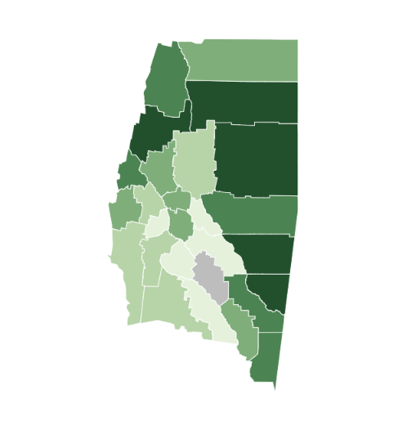

Superficie |  | Producción | Rendimientos

 |  |  |  | Departamento ALBERDI

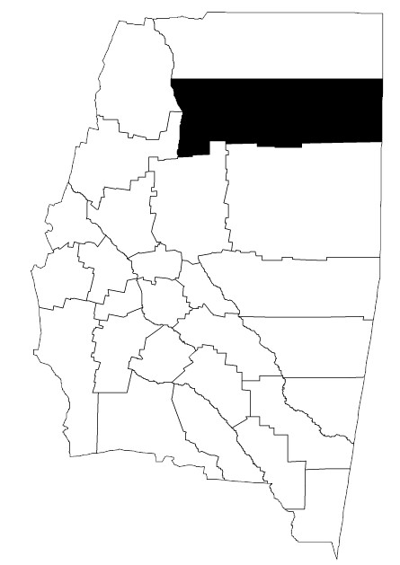

 | seleccione departamento para ver detalles

Data
 |  |  |  |  |  |  |  |  |  |  |  |  |  |  |  |  |  |  |  | Superficie | Producción | Rendimiento |  | Superficie | Producción | Rendimiento
 |  |  |  |  |  |  |  |  |  | Campaña | Sup. Cos. (Ha) | Producción (Tn) | Campaña | Sup. Cos. (Ha) | Producción (Tn) | Campaña | Sup. Cos. (Ha) | Producción (Tn) | Campaña | Cos. (Ha) | (Tn) | Kg/ha | Campaña | Cos. (Ha) | (Tn) | Kg/ha
Campaña | Sup. Cos. (Ha) | Producción (Tn) |  |  |  |  |  |  |  | 2013/14 | 970,350 | 2,737,945 | 2017/18 | 887,240 | 2,353,796 | 2021/22 | 1,078,120 | 3,340,985 | 2013/14 | 970,350 | 2,737,945 | 2,822 | 2019/20 | 1,051,780 | 3,377,967 | 3,212
2013/14 | 970,350 | 2,737,945 |  |  |  |  |  |  |  | 2014/15 | 778,500 | 1,915,310 | 2018/19 | 979,492 | 3,142,543 | 2022/23 | 1,129,500 | 2,823,432 | 2014/15 | 778,500 | 1,915,310 | 2,460 | 2020/21 | 1,078,150 | 3,603,230 | 3,342
2014/15 | 778,500 | 1,915,310 |  |  |  |  |  |  |  | 2015/16 | 941,572 | 2,498,134 | 2019/20 | 1,051,780 | 3,377,967 | 2023/24 | 1,105,414 | 3,030,971 | 2015/16 | 941,572 | 2,498,134 | 2,653 | 2021/22 | 1,078,120 | 3,340,985 | 3,099
2015/16 | 941,572 | 2,498,134 |  |  |  |  |  |  |  | 2016/17 | 865,690 | 3,159,862 | 2020/21 | 1,078,150 | 3,603,230 | 2024/25 | 1,254,863 | 2,895,233 | 2016/17 | 865,690 | 3,159,862 | 3,650 | 2022/23 | 1,129,500 | 2,823,432 | 2,500
2016/17 | 865,690 | 3,159,862 |  |  |  |  |  |  |  |  |  |  |  |  |  |  |  |  | 2017/18 | 887,240 | 2,353,796 | 2,653 | 2023/24 | 1,105,414 | 3,030,971 | 2,742
2017/18 | 887,240 | 2,353,796 |  |  |  |  |  |  |  |  |  |  |  |  |  |  |  |  | 2018/19 | 979,492 | 3,142,543 | 3,208 | 2024/25 | 1,254,863 | 2,895,233 | 2,307 | Ranking de sup. Sembrada sobre el total provincial
2018/19 | 979,492 | 3,142,543 |  |  |  |  |  |  |  |  |  |  |  |  |  |  |  |  |  |  |  |  |  |  |  |  |  |  | Superficie | % sobre
2019/20 | 1,051,780 | 3,377,967 |  |  |  |  |  |  |  |  |  |  |  |  |  |  |  |  |  |  |  |  |  |  |  |  | Puesto | Departamento | Semb. (ha) | Total prov.
2020/21 | 1,078,150 | 3,603,230 |  |  |  |  |  |  |  |  |  |  |  |  |  |  |  |  |  |  |  |  |  |  |  |  | 1° | MORENO | 355,400 | 25.10%
2021/22 | 1,078,120 | 3,340,985 |  |  |  |  |  |  |  |  |  |  |  |  |  |  |  |  |  |  |  |  |  |  |  |  | 2° | GENERAL TABOADA | 261,200 | 18.50%
2022/23 | 1,129,500 | 2,823,432 |  |  |  |  |  |  |  |  |  |  |  |  |  |  |  |  |  |  |  |  |  |  |  |  | 3° | BELGRANO | 158,000 | 11.20%
2023/24 | 1,105,414 | 3,030,971 |  |  |  |  |  |  |  |  |  |  |  |  |  |  |  |  |  |  |  |  |  |  |  |  | 4° | ALBERDI | 143,900 | 10.20%
2024/25 | 1,254,863 | 2,895,233 |  |  |  |  |  |  |  |  |  |  |  |  |  |  | 2013/14 | 2,822 |  |  |  |  |  |  |  |  | 5° | JUAN F. IBARRA | 95,500 | 6.70%
 |  |  |  |  |  |  |  |  |  |  |  |  |  |  |  |  | 2014/15 | 2,460 |  |  |  |  |  |  |  |  | 6° | JIMENEZ | 93,500 | 6.60%
 |  |  |  |  |  |  |  |  |  |  |  |  |  |  |  |  | 2015/16 | 2,653 |  |  |  |  |  |  |  |  | 7° | PELLEGRINI | 67,700 | 4.80%
 |  |  |  |  |  |  |  |  |  |  |  |  |  |  |  |  | 2016/17 | 3,650 |  |  |  |  |  |  |  |  | 8° | RIO HONDO | 61,600 | 4.40%
 |  |  |  |  |  |  |  |  |  |  |  |  |  |  |  |  | 2017/18 | 2,653 |  |  |  |  |  |  |  |  | 9° | AGUIRRE | 38,300 | 2.70%
 |  |  |  |  |  |  |  |  |  |  |  |  |  |  |  |  | 2018/19 | 3,208 |  |  |  |  |  |  |  |  | 10° | COPO | 26,700 | 1.90%
 |  |  |  |  |  |  |  |  |  |  |  |  |  |  |  |  | 2019/20 | 3,212
 |  |  |  |  |  |  |  |  |  |  |  |  |  |  |  |  | 2020/21 | 3,342
Soja - Sgo del Estero - Total - Evolución de la superficie cosechada y producción - Campañas 2013/14 a 2024/25
 |  |  |  |  |  |  |  |  |  |  |  |  |  |  |  |  | 2021/22 | 3,099
 |  |  |  |  |  |  |  |  |  |  |  |  |  |  |  |  | 2022/23 | 2,500
 |  |  |  |  |  |  |  |  |  |  |  |  |  |  |  |  | 2023/24 | 2,742
 |  |  |  |  |  |  |  |  |  |  |  |  |  |  |  |  | 2024/25 | 2,307

Cultivo | Campaña | Provincia | Departamento | idProvincia | idDepartamento | Sup. Sembrada (Ha) | Sup. Cosechada (Ha) | Producción (Tn)
Soja total | 2024/25 | SANTIAGO DEL ESTERO | Total provincia | 86 | 0 | 1,415,045 | 1,254,863 | 2,895,233 | 48.1%
Maíz | 2024/25 | SANTIAGO DEL ESTERO | Total provincia | 86 | 0 | 550,700 | 413,985 | 1,612,241 | 26.8%
Algodón | 2024/25 | SANTIAGO DEL ESTERO | Total provincia | 86 | 0 | 232,900 | 217,700 | 440,033 | 7.3%
Trigo total | 2024/25 | SANTIAGO DEL ESTERO | Total provincia | 86 | 0 | 441,340 | 394,965 | 433,058 | 7.2%
Sorgo | 2024/25 | SANTIAGO DEL ESTERO | Total provincia | 86 | 0 | 148,920 | 109,995 | 325,826 | 5.4%
Poroto negro | 2024/25 | SANTIAGO DEL ESTERO | Total provincia | 86 | 0 | 108,360 | 105,213 | 180,585 | 3.0%
Girasol | 2024/25 | SANTIAGO DEL ESTERO | Total provincia | 86 | 0 | 37,520 | 37,295 | 73,052 | 1.2%
Garbanzo | 2024/25 | SANTIAGO DEL ESTERO | Total provincia | 86 | 0 | 23,230 | 20,595 | 19,326 | 0.3%
Cebada total | 2024/25 | SANTIAGO DEL ESTERO | Total provincia | 86 | 0 | 21,390 | 19,519 | 15,334 | 0.3%
Poroto otros | 2024/25 | SANTIAGO DEL ESTERO | Total provincia | 86 | 0 | 7,850 | 7,601 | 13,358 | 0.2%
Centeno | 2024/25 | SANTIAGO DEL ESTERO | Total provincia | 86 | 0 | 34,230 | 5,205 | 4,079 | 0.1%
Trigo candeal | 2024/25 | SANTIAGO DEL ESTERO | Total provincia | 86 | 0 | 3,200 | 3,050 | 3,316 | 0.1%
Avena | 2024/25 | SANTIAGO DEL ESTERO | Total provincia | 86 | 0 | 15,460 | 1,650 | 1,305 | 0.0%
Colza | 2024/25 | SANTIAGO DEL ESTERO | Total provincia | 86 | 0 | 1,500 | 1,440 | 1,199 | 0.0%
Cártamo | 2024/25 | SANTIAGO DEL ESTERO | Total provincia | 86 | 0 | 1,086 | 1,086 | 1,195 | 0.0%
Maní | 2024/25 | SANTIAGO DEL ESTERO | Total provincia | 86 | 0 | 300 | 285 | 627 | 0.0%
 |  |  |  |  |  |  |  | 6,019,767 | 5.2%

Sgo del Estero - Campaña 2024/25 - Participación porcentual por cultivo en el total de la producción (fina y gruesa)
Producto | Participación
Soja | 48.1%
Maíz | 26.8%
Algodón | 7.3%
Trigo | 7.2%
Sorgo | 5.4%
Resto | 5.2%

